企画書
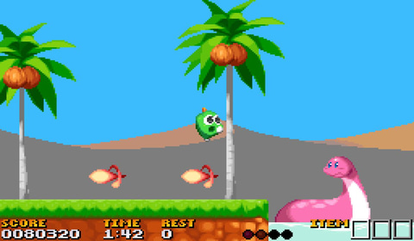
企画書

ジャンル | 2D
 | アクションゲーム

ゲーム概要 | ギミックを避けながらゴールを目指す横スクロールアクション

 | 1.右に移動しながらゴールを目指す。
 | 2.ゴールに行くまでステージギミックがある。
 | 3.穴に落ちるとゲームオーバー。

ゲームのポイント
 | 1.穴に落ちるとゲームオーバー落ちないように気を付けよう
 | 2.ゴールしたタイムで競ういあう慎重になりすぎないように
 | 3.ステージギミックに気を付けながらゴールを目指す

